Hoja1
CONVOCATORIA PARA LA SELECCIÓN DE UN TÉCNICO DE CARÁCTER INDEFINIDO PARA EL PROYECTO “MASKS” DE LA CONVOCATORIA ERASMUS-EDU-2023-PI-ALL-INNO-EDU-ENTERP — Alliances for Education and Enterprises.
Referencia: TEC_MASK
I‐LAB22 B
Revisión: 1
Fecha: Mayo 2022
 | 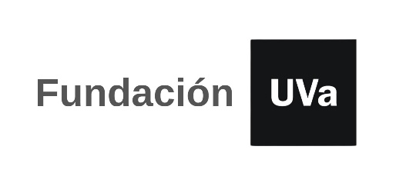

TABLA AUTOBAREMACION: A RELLENAR SOLO LAS CASILLAS SOMBREADAS

 | Nombre y apellidos:
 | NIF/NIE/PASAPORTE:
 | email:
 | teléfono de contacto:
 | Total Autobaremo |  | 0.00

 | CÓDIGO | SI/NO | FORMACIÓN REGLADA. Máximo 5 puntos | PUNTUACIÓN
 | M1
 | M1a |  | Máster: 5 puntos | 0.00
 |  |  | TOTAL FORMACIÓN REGLADA | 0.00

 | CÓDIGO | SI/NO | EXPERIENCIA/ CONOCIMIENTOS CIENTÍFICO-TÉCNICOS | Máximo 25 puntos | PUNTUACIÓN
 | M2
 | M2a |  | Experiencia mínima de 24 meses en gestión de proyectos regionales, nacionales y europeos| 10 puntos | 0.00
 | M2b |  | Experiencia mínima de 24 meses en redacción de informes y presentaciones | 5 puntos | 0.00
 | M2c |  | Experiencia mínima de 24 meses en gestión documental del proyectos| 5 puntos | 0.00
 | M2d |  | Experiencia mínima de 24 meses en consultoría de I+D+i: solicitud, gestión y justificación de subvenciones y ayudas | 5 puntos. | 0.00
 |  |  | TOTAL EXPERIENCIA/ CONOCIMIENTOS CIENTÍFICO-TÉCNICOS | 0.00

 | CÓDIGO | Nº CURSOS Nº OTRAS FORMACIONES | FORMACION DE GESTOR EN I+D+I | Máximo 8 puntos | PUNTUACIÓN
 | M3
 | M3a |  | Cursos de más de 500 horas, 6 puntos/curso | 0.00
 | M3b |  | Otras formaciones, 2 puntos/formación | 0.00
 |  |  | TOTAL FORMACION DE GESTOR EN I+D+I | 0.00

 | CÓDIGO | SI/NO | OTROS MÉRITOS| Máximo 2 puntos | PUNTUACIÓN
 | M4
 | M4a |  | Otros méritos| Máximo 2 puntos | 0.00
 |  |  | TOTAL OTROS MÉRITOS | 0.00

 | TOTAL AUTOBAREMO |  |  | 0.00

